상품제안서
incolor 잘 깎이는 투명 미니연필깎이 | 상품코드: S04720

 |  |  |  |  |  |  | 02-713-8555 | www.synergygift.co.kr
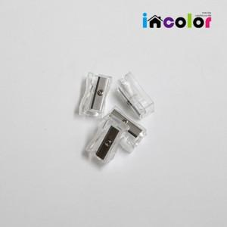

【상세/제작정보】 | 인쇄불가 상품입니다

【인쇄/포장옵션】 | 인쇄불가 / 포장불가능

【공급단가】 | 수량 | 10,000~ | 30,000~ | 50,000~ | 100,000~ | 200,000~
*VAT별도 | 단가 | 140원 | 130원 | 130원 | 120원 | 120원

【상품 URL】 | https://www.synergygift.co.kr:443/src/goods_detail.php?gdno=9775

